Sheet1
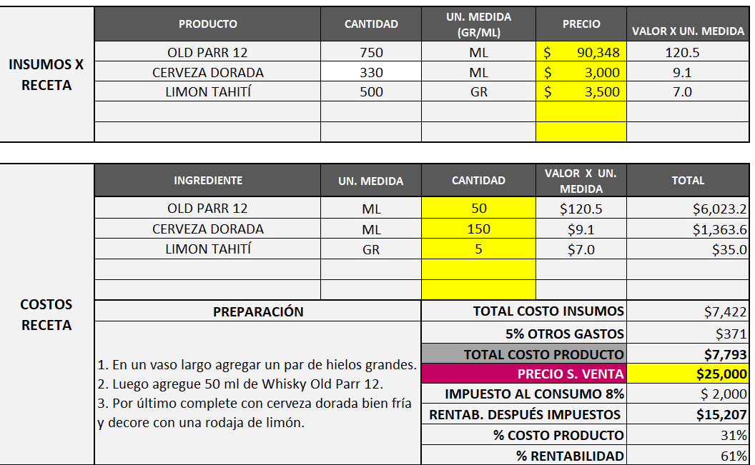
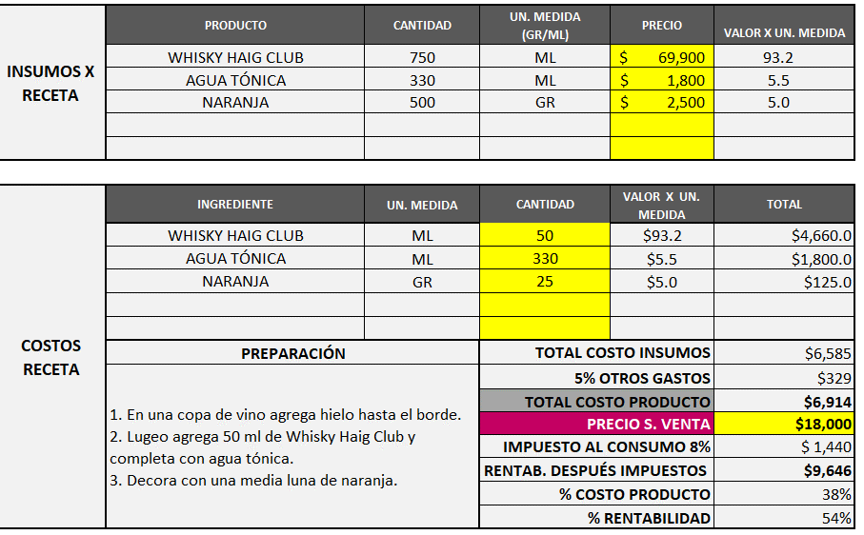
Old Parr Beer | H.O.T

Sheet1 (2)
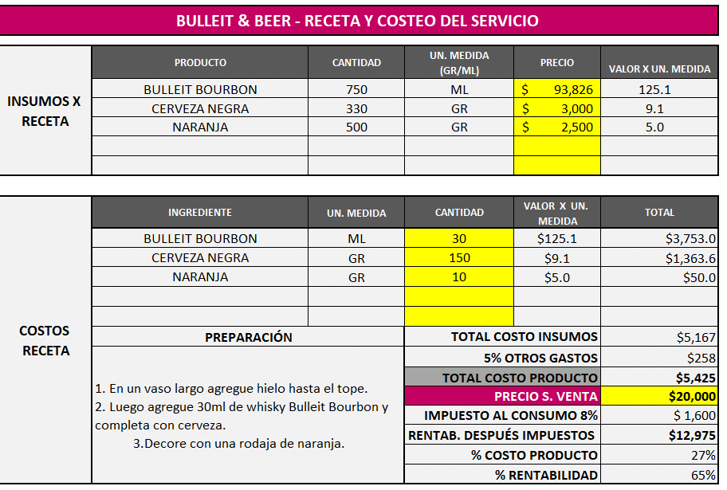
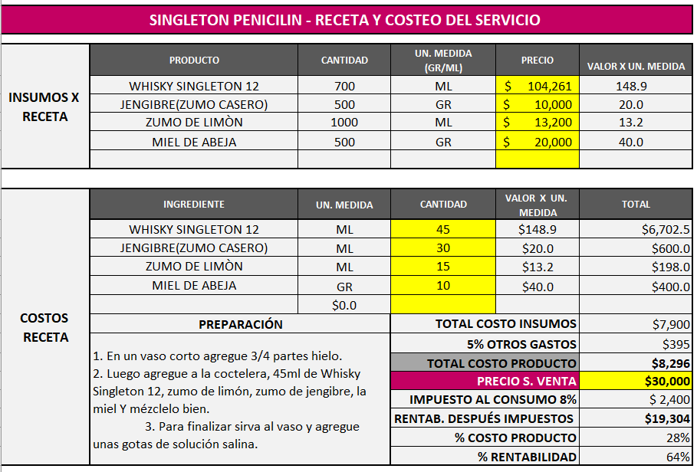

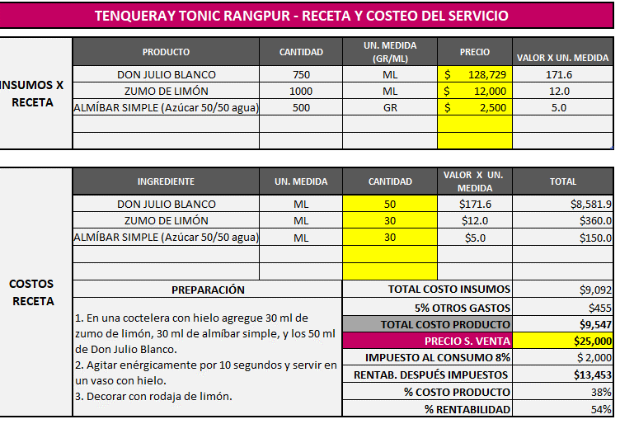
Paloma Don Julio | LUPE DON JULIO
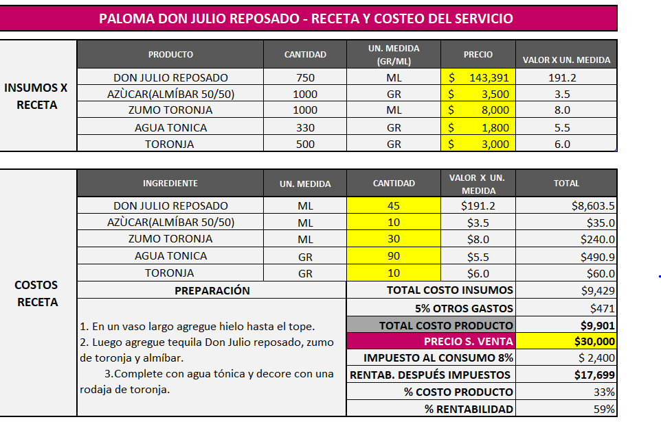

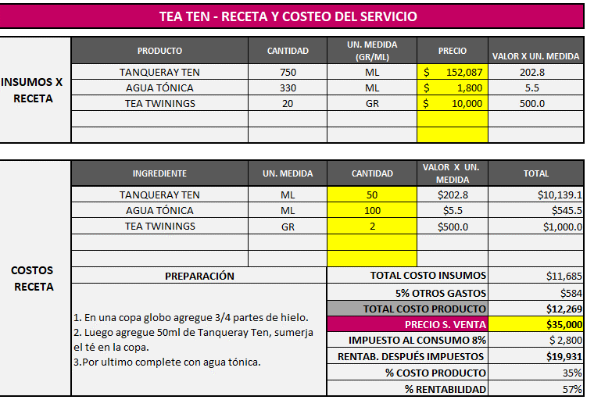
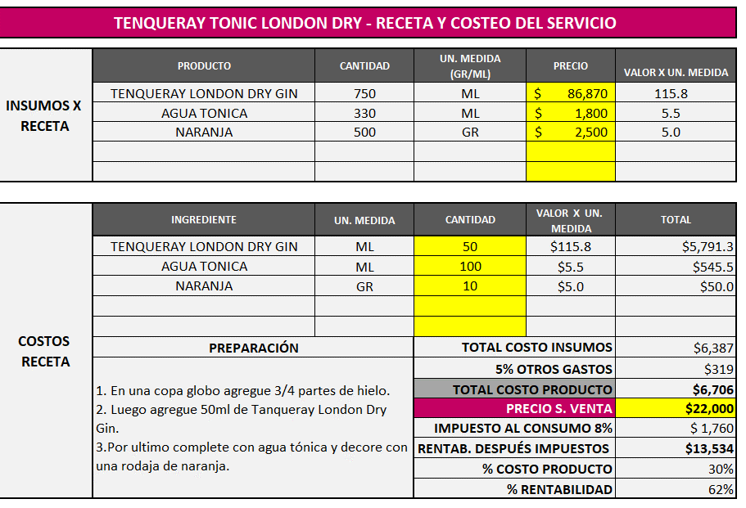
tea ten (tanqueray ten) | Rangpur | Tanqueray & Tonic
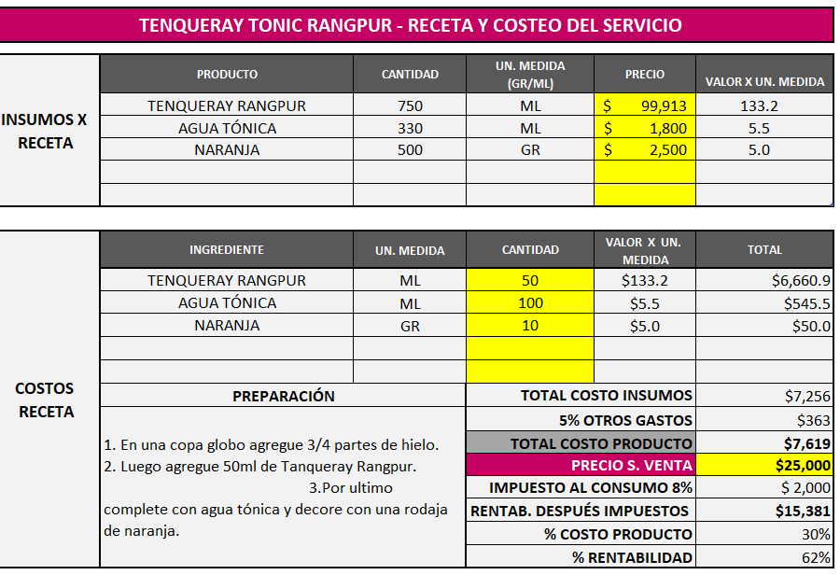

BULLEIT & BEER | SINGLETON PENICILIN | Mojito zacapa

Sheet2 (2)
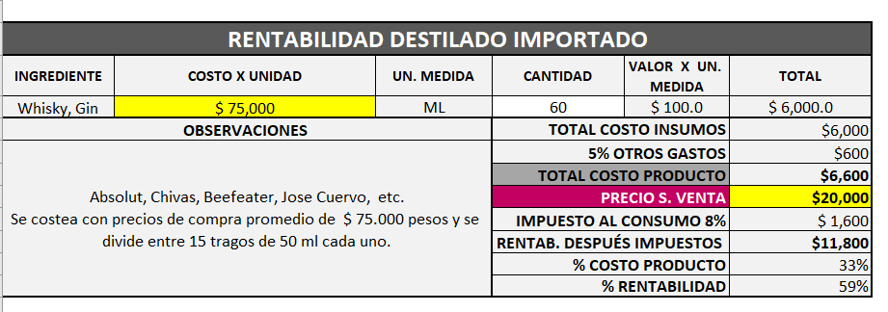
COSTO:
 | COSTO | VENTA
CERVEZA | 2900 | 6000
MEDIA AGUARDIENTE | 18000
BOTELLA AGUARDIENTE | 34000 | 80000

